Arbeitsblatt
Arbeitsblatt Flächenberechnung

Übersicht über die einzelnen Flächen |  |  |  |  |  | www.schlauistwow.de
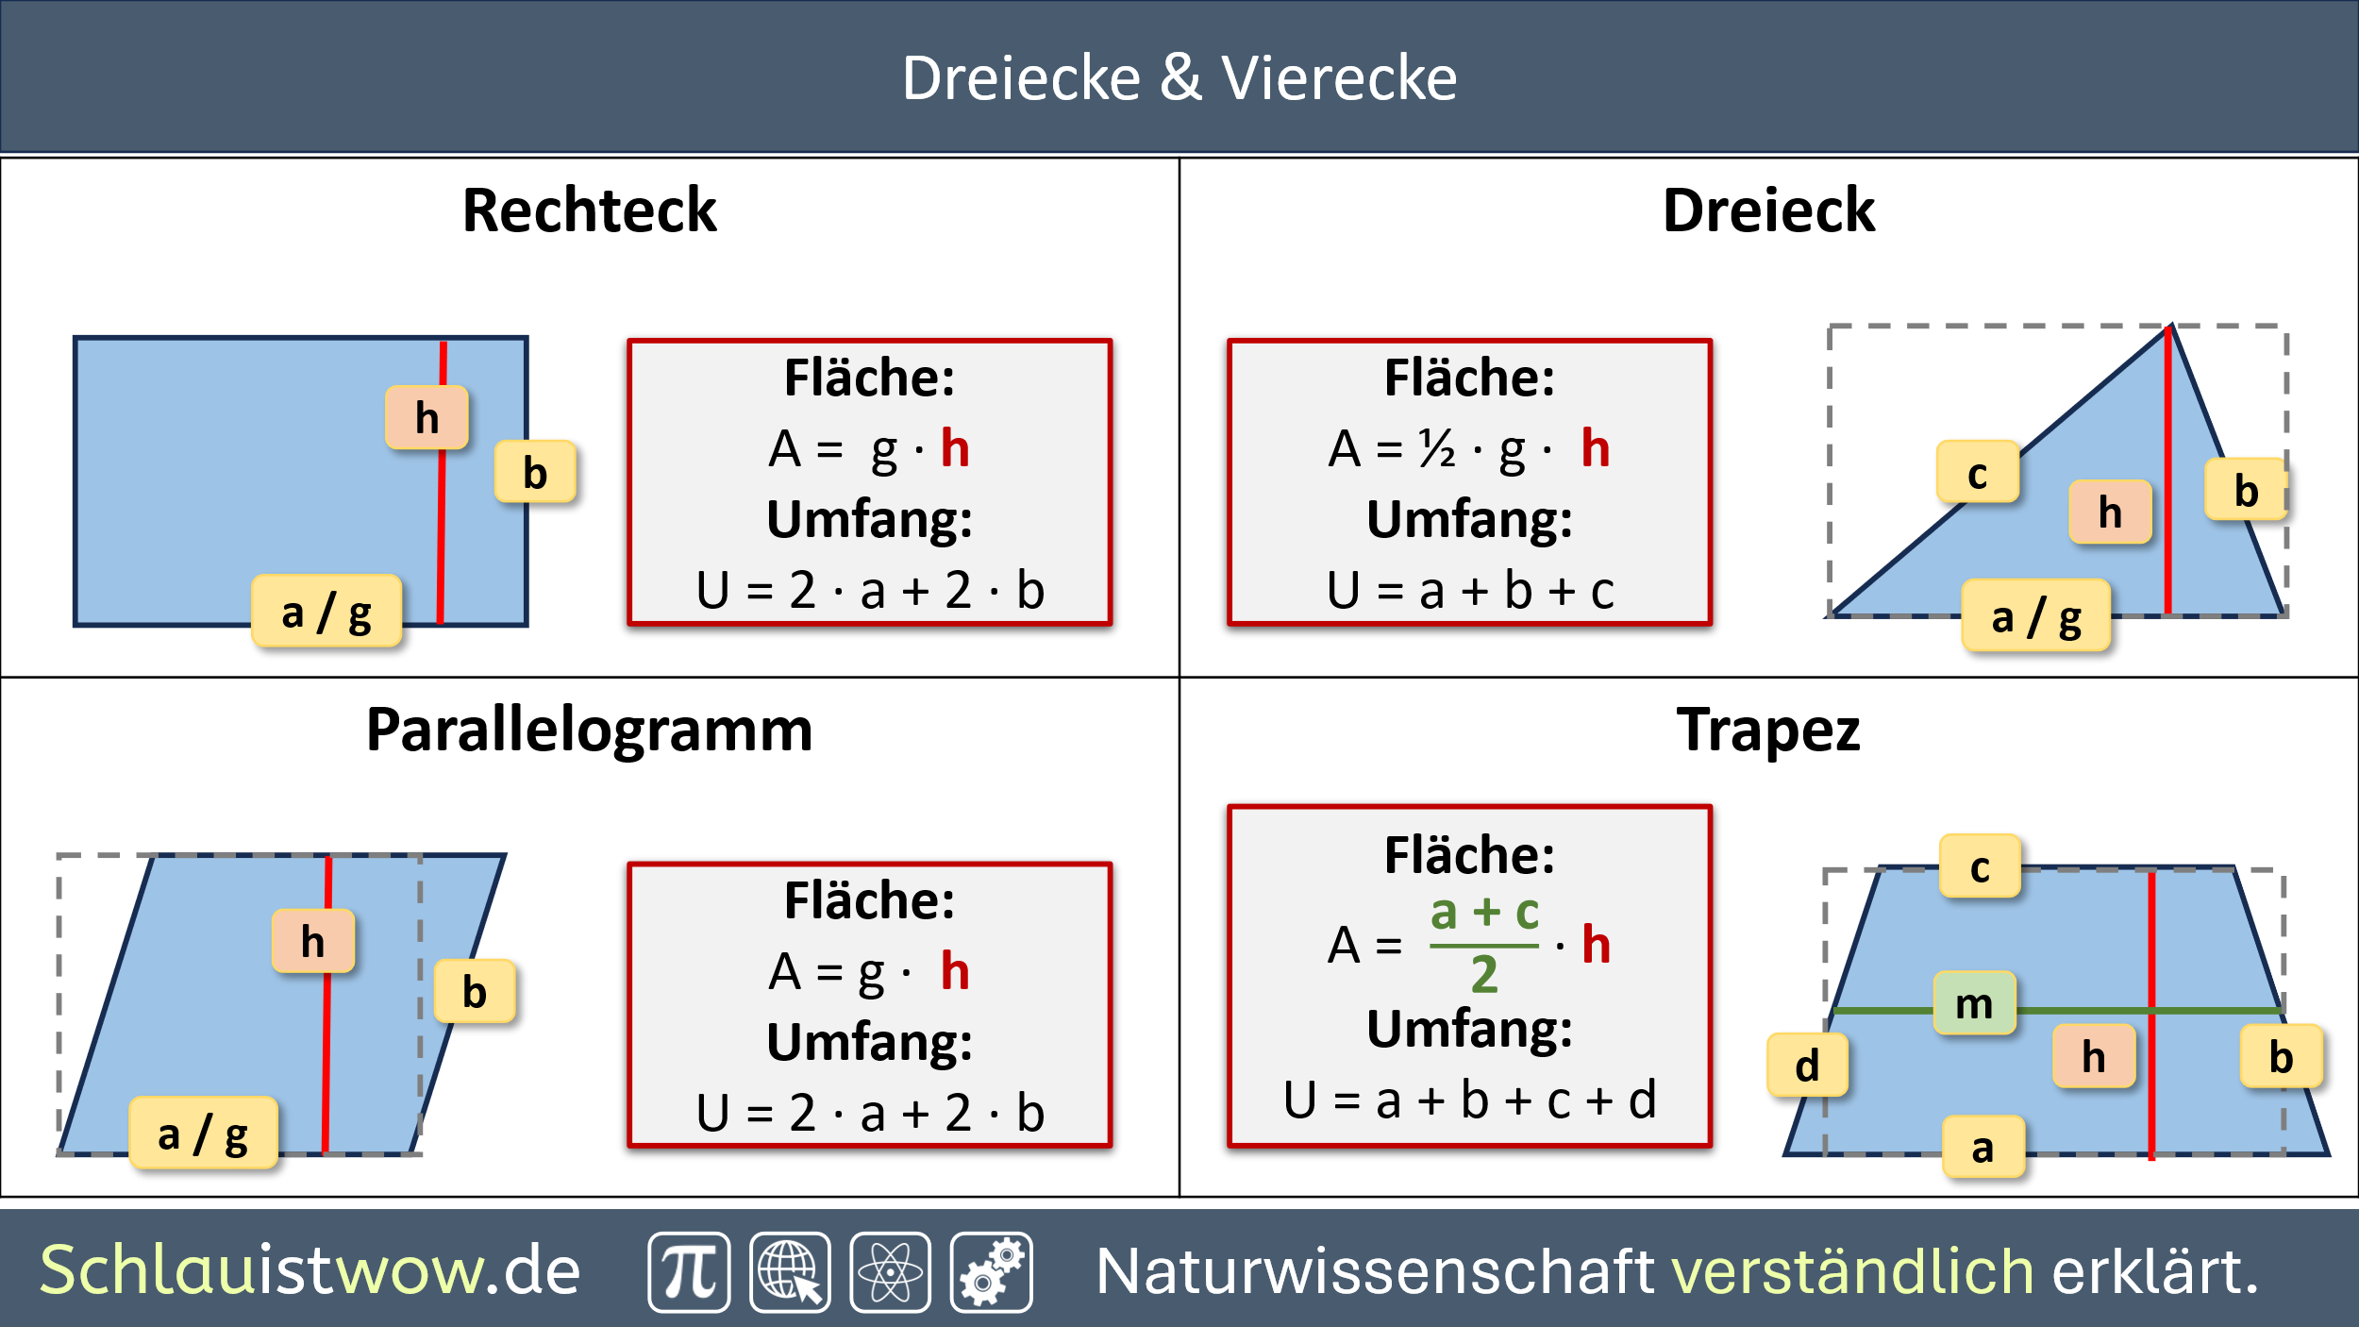

 |  |  |  |  |  |  |  |  | Für neue Zufallswerte
 |  |  |  |  |  |  |  |  | F9 drücken

2
Aufgabe 1: Rechteck
 |  |  |  |  |  |  |  |  | a | b | h | r | A | U | Gegeben sind | Berechne | Lösung
1 | a) | Gegeben sind: a = 5,5, b = 2,3. Berechne die Fläche A und den Umfang U. |  |  |  |  | 1 | 0.9719372516 | 5.5 | 2.3 |  |  | 12.65 | 15.6 | Gegeben sind: a = 5,5, b = 2,3 | Berechne die Fläche A und den Umfang U | A = 12,65, U = 15,6
2 | b) | Gegeben sind b = 4,8, A = 12. Berechne den Umfang U und den Seitenlänge a. |  |  |  |  | 3 | 0.26408955193 | 2.5 | 2.6 |  |  | 6.5 | 10.2 | Gegeben sind a = 2,5, U = 10,2 | Berechne die Fläche A und den Seitenlänge b | A = 6,5, b = 2,6
3 | c) | Gegeben sind a = 2,5, U = 10,2. Berechne die Fläche A und den Seitenlänge b. |  |  |  |  | 5 | 0.15581853976 | 5.5 | 6.7 |  |  | 36.85 | 24.4 | Gegeben sind a = 5,5, A = 36,85 | Berechne den Umfang U und den Seitenlänge b | U = 24,4, b = 6,7
4 | d) | Gegeben sind b = 4,3, U = 21,6. Berechne die Fläche A und den Seitenlänge a. |  |  |  |  | 4 | 0.21396387567 | 6.5 | 4.3 |  |  | 27.95 | 21.6 | Gegeben sind b = 4,3, U = 21,6 | Berechne die Fläche A und den Seitenlänge a | A = 27,95, a = 6,5
 |  |  |  |  |  |  | 2 | 0.83133338635 | 2.5 | 4.8 |  |  | 12 | 14.6 | Gegeben sind b = 4,8, A = 12 | Berechne den Umfang U und den Seitenlänge a | U = 14,6, a = 2,5
Aufgabe 2: Dreieck
 |  |  |  |  |  |  |  |  | a | b | h | r | A | U | Gegeben sind | Berechne | Lösung
1 | a) | Gegeben sind a = 4,8, h = 4. Berechne die Fläche A. |  |  |  |  | 1 | 0.92617461769 | 4.8 |  | 4 |  | 9.6 |  | Gegeben sind a = 4,8, h = 4 | Berechne die Fläche A | A = 9,6
2 | b) | Gegeben sind a = 4,9, A = 18,865. Berechne die Höhe h. |  |  |  |  | 3 | 0.84447747083 | 7.2 |  | 3.2 |  | 11.52 |  | Gegeben sind a = 7,2, A = 11,52 | Berechne die Höhe h | h = 3,2
3 | c) | Gegeben sind a = 7,2, A = 11,52. Berechne die Höhe h. |  |  |  |  | 5 | 0.48606898558 | 2.6 |  | 2.8 |  | 3.64 |  | Gegeben sind h = 2,8, A = 3,64 | Berechne die Grundseite a | a = 2,6
4 | d) | Gegeben sind a = 6,5, h = 5,6. Berechne die Fläche A. |  |  |  |  | 2 | 0.85644587359 | 4.9 |  | 7.7 |  | 18.865 |  | Gegeben sind a = 4,9, A = 18,865 | Berechne die Höhe h | h = 7,7
 |  |  |  |  |  |  | 4 | 0.57863709463 | 6.5 |  | 5.6 |  | 18.2 |  | Gegeben sind a = 6,5, h = 5,6 | Berechne die Fläche A | A = 18,2
Aufgabe 3: Parallelogramm
 |  |  |  |  |  |  |  |  | a | h | h | r | A | U | Gegeben sind | Berechne | Lösung
1 | a) | Gegeben sind: a = 6, b = 2,7. Berechne den Umfang U. |  |  |  |  | 1 | 0.58432879961 | 6 | 2.7 |  |  |  | 17.4 | Gegeben sind: a = 6, b = 2,7 | Berechne den Umfang U | U = 17,4
2 | b) | Gegeben sind a = 3,3, U = 15,8. Berechne die Seitenlänge b. |  |  |  |  | 4 | 0.30818979513 | 7 |  | 3.5 |  | 24.5 |  | Gegeben sind a = 7, h = 3,5 | Berechne die Fläche A | A = 24,5
3 | c) | Gegeben sind a = 5,2, A = 15,08. Berechne die Höhe h. |  |  |  |  | 2 | 0.45803199256 | 3.3 | 4.6 |  |  |  | 15.8 | Gegeben sind a = 3,3, U = 15,8 | Berechne die Seitenlänge b | b = 4,6
4 | d) | Gegeben sind a = 7, h = 3,5. Berechne die Fläche A. |  |  |  |  | 3 | 0.34391901315 | 5.2 |  | 2.9 |  | 15.08 |  | Gegeben sind a = 5,2, A = 15,08 | Berechne die Höhe h | h = 2,9
 |  |  |  |  |  |  | 5 | 0.10988921666 | 4.9 |  | 2 |  | 9.8 |  | Gegeben sind h = 2, A = 9,8 | Berechne die Grundseite a | a = 4,9
Aufgabe 4: Trapez
 |  |  |  |  |  |  |  |  | a | c | h | Pi | A | U | Gegeben sind | Berechne | Lösung
1 | a) | Gegeben ist a = 19,8, h = 7,2, A = 85,68. Berechne die Seitenlänge c. |  |  |  |  | 3 | 0.60585771487 | 15.2 | 5.2 | 7.2 |  | 73.44 | 0 | Gegeben ist a = 15,2, c = 5,2, h = 7,2 | Berechne die Fläche A | A = 73,44
2 | b) | Gegeben ist a = 23,2, c = 10, h = 3,2. Berechne die Fläche A. |  |  |  |  | 5 | 0.27967040972 | 14.4 | 7 | 6.8 |  | 72.76 | 0 | Gegeben ist c = 7, h = 6,8, A = 72,76 | Berechne die Seitenlänge a | a = 14,4
3 | c) | Gegeben ist a = 15,2, c = 5,2, h = 7,2. Berechne die Fläche A. |  |  |  |  | 1 | 0.98489311557 | 19.8 | 4 | 7.2 |  | 85.68 | 0 | Gegeben ist a = 19,8, h = 7,2, A = 85,68 | Berechne die Seitenlänge c | c = 4
4 | d) | Gegeben ist a = 18,6, c = 12,8, A = 117,75. Berechne die Höhe h. |  |  |  |  | 4 | 0.47758112737 | 18.6 | 12.8 | 7.5 |  | 117.75 | 0 | Gegeben ist a = 18,6, c = 12,8, A = 117,75 | Berechne die Höhe h | h = 7,5
 |  |  |  |  |  |  | 2 | 0.65487432108 | 23.2 | 10 | 3.2 |  | 53.12 | 0 | Gegeben ist a = 23,2, c = 10, h = 3,2 | Berechne die Fläche A | A = 53,12
Lösungen:
1. |  | a) | A = 12,65, U = 15,6 | b) | U = 14,6, a = 2,5
 |  | c) | A = 6,5, b = 2,6 | d) | A = 27,95, a = 6,5
2. |  | a) | A = 9,6 | b) | h = 7,7
 |  | c) | h = 3,2 | d) | A = 18,2
3. |  | a) | U = 17,4 | b) | b = 4,6
 |  | c) | h = 2,9 | d) | A = 24,5
4. |  | a) | c = 4 | b) | A = 53,12
 |  | c) | A = 73,44 | d) | h = 7,5

